자체 점검표
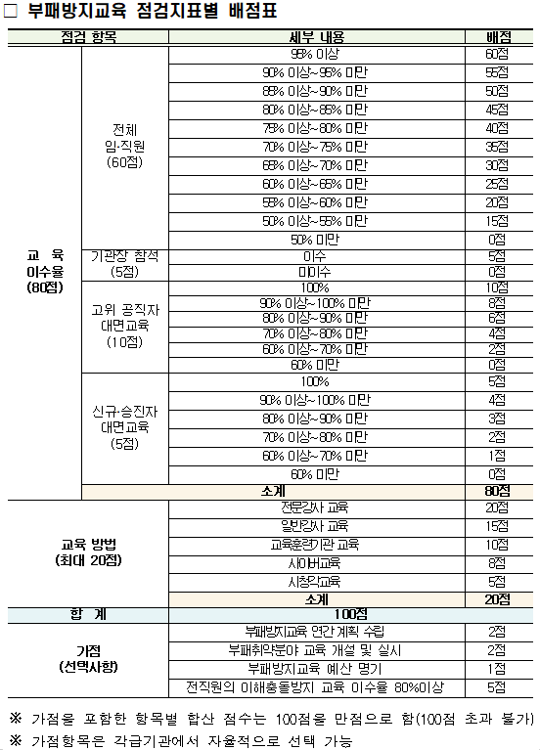
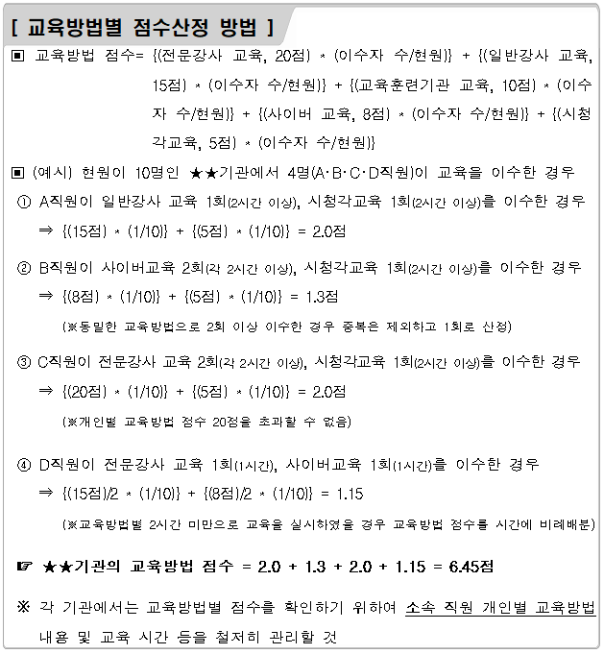
(2022년) 부패방지교육 자체점검표

구분 | 점검 항목 | 배점 | 점수 | 비고 | 이수인원 | 현원 | 점수(비율)
합계 |  | 100점 | 100점
교육 이수율 (80점) | 소계 | 80점 | 79점
 | 전체 임직원 | 60점 | 60점 | 90%이상 | 189 | 194 | 97%
 | 기관장 참석 | 5점 | 5점 | 참석
 | 고위공직자 대면교육 | 10점 | 10점 | 100% | 1 | 1 | 100%
 | 신규 승진자 대면교육 | 5점 | 4점 | 90%이상 | 14 | 15 | 93%
교육 방법 (20점) | 소계(최대점수) | 20점 | 18.76점
 | 전문강사 집합교육 | 20점 | 12.89점 |  | 세부실적현황 참조
 | 일반강사 집합교육 | 15점 | 0점 |  | 세부실적현황 참조
 | 교육훈련기관 집합교육 | 10점 | 0점 |  | 세부실적현황 참조
 | 사이버교육 | 8점 | 4.45점 |  | 세부실적현황 참조
 | 시청각교육 | 5점 | 1.42점 |  | 세부실적현황 참조
가점 (10점) | 소계 | 10점 | 7점
 | 부패방지교육 연간계획 수립 | 2점 | 2점 | 수립
 | 부패취약분야 교육 개설 및 실시 | 2점 | 0점 | -
 | 부패방지교육 예산 명기 | 1점 | 0점
 | 전직원의 이해충돌 방지 교육 이수율 80%이상 | 5점 | 5점 | 90%이상 | 188 | 194 | 97%

